LUN. ANCORAGGIO BARRE C.A.
CALCOLO LUNGHEZZA DI ANCORAGGIO BARRE

CARATTERISTICHE CALCESTRUZZO

Classe del calcestruzzo | C40/50

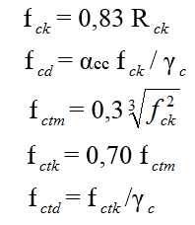
Resistenza cubica caratteristica | Rck | 50.00 N/mm²
Resistenza cilindrica media | fcm | 49.50 N/mm²
Resistenza cilindrica caratteristica | fck | 41.50 N/mm²
Resistenza cilindrica di calcolo | fcd | 27.67 N/mm²
Resistenza a trazione caratteristica | fctm | 3.60 N/mm²
Resistenza a trazione media | fctk | 2.52 N/mm²
Resistenza a trazione di calcolo | fctd | 1.68 N/mm²
Modulo di Young | Ec | 35547 N/mm²
Coefficiente sicurezza calcestruzzo | γc | 1.5

CARATTERISTIHCE ACCIAIO

Tipo Acciaio | Fe B450C

Tensione di Rottura | fk | 540.0 N/mm²
Tensione di snervamento | fyk | 450.0 N/mm²
Resistenza di calcolo | fyd | 391.3 N/mm²
Modulo di Young | Ec | 206000 N/mm²
Coefficiente sicurezza acciaio | γs | 1.15

LUNGHEZZA DI ANCORAGGIO

Diametro della barra | Φ 10 [mm]

Resistenza tangenziale di calcolo | fbd | 3.78 N/mm²
Coefficiente | η | 1
Coefficiente sicurezza calcestruzzo | γc | 1.5

Lunghezza di ancoraggio della barra | Lb | 259 mm

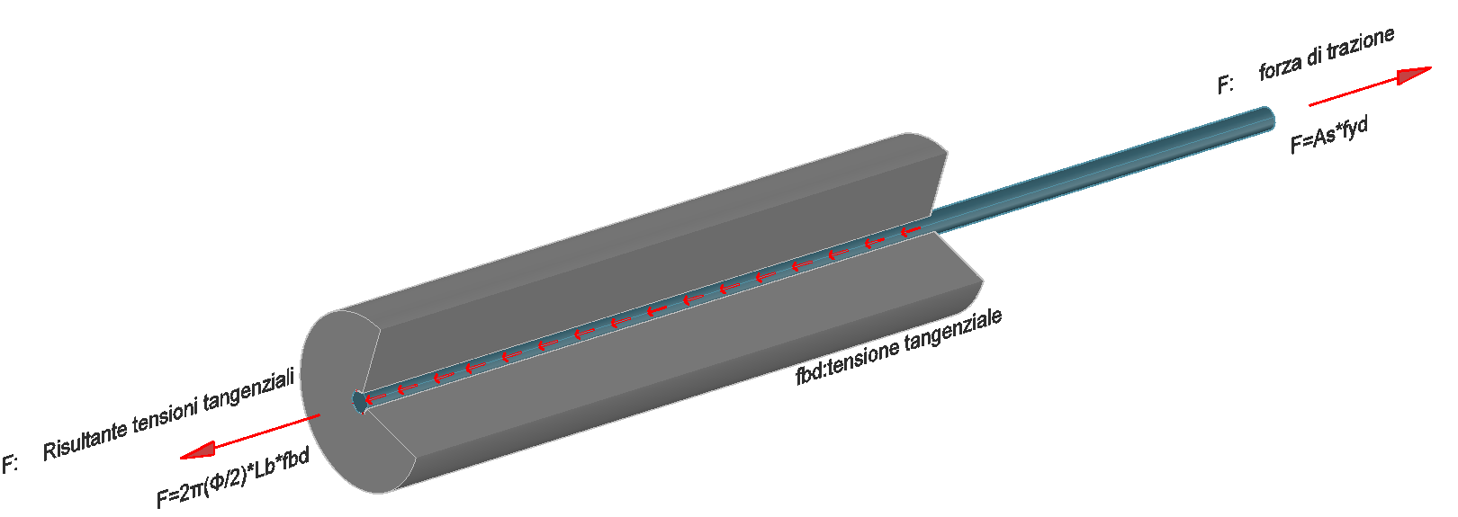

 |  |  | Teoria di Brice

